关系图
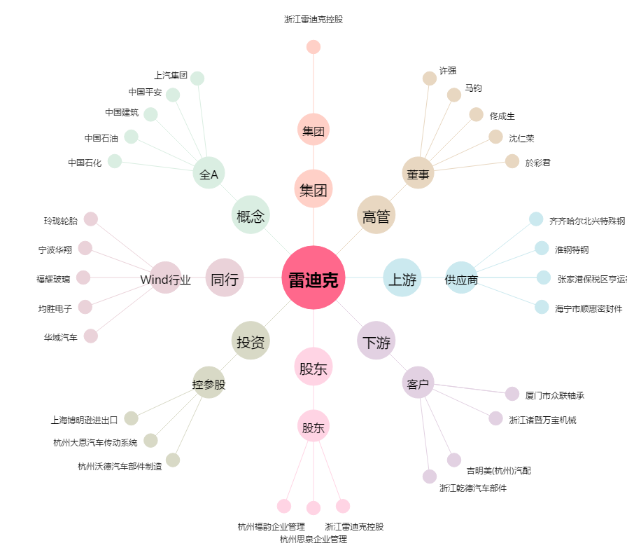
雷迪克[300652.SZ] - 关系概览图

